Porcentaje
PORCENTAJE DE MORTALIDAD POR CICLO
 | ALBEIRO HERNANDEZ | ALDEMAR TRUJILLO | ALEXANDER HERNANDEZ | ANA LUCIA MINA | ARMANDO GOMEZ | CARMELO MOSQUERA | CIBARY LUCUMY | ELSA MEZU | ESCUELA VERDE | FABIOLA USURIAGA | FLORELIA QUINTERO | FUNDESIA CASA
CICLO 1 | 0.05 | 0 | 0 | 0 | 0 | 0 | 0 | 0 | 0 | 0 | 0 | 0
CICLO 2 | 0.025 | 0 | 0 | 0 | 0 | 0 | 0 | 0 | 0 | 0 | 0 | 0
CICLO 3 | 0.066666666667 | 0 | 0 | 0 | 0 | 0 | 0 | 0 | 0 | 0 | 0 | 0
CICLO 4 | 0.047058823529 | 0 | 0 | 0 | 0 | 0 | 0 | 0 | 0 | 0 | 0 | 0
CICLO 5 | 0.084210526316 | 0 | 0 | 0 | 0 | 0 | 0 | 0 | 0 | 0 | 0 | 0
CICLO 6 | 0.085714285714 | 0 | 0 | 0 | 0 | 0 | 0 | 0 | 0 | 0 | 0 | 0
CICLO 7 | 0.090909090909 | 0 | 0 | 0 | 0 | 0 | 0 | 0 | 0 | 0 | 0 | 0
CICLO 8 | 0.037974683544 | 0 | 0 | 0 | 0 | 0 | 0 | 0 | 0 | 0 | 0 | 0
Cód | Productor | CICLO 1 | CICLO 2 | CICLO 3 | CICLO 4 | CICLO 5 | CICLO 6 | CICLO 7 | CICLO 8
1 | ALBEIRO HERNANDEZ | 0.05 | 0.025 | 0.066666666667 | 0.047058823529 | 0.084210526316 | 0.085714285714 | 0.090909090909 | 0.037974683544
2 | ALDEMAR TRUJILLO
3 | ALEXANDER HERNANDEZ
4 | ANA LUCIA MINA
5 | ARMANDO GOMEZ
6 | CARMELO MOSQUERA
7 | CIBARY LUCUMY
8 | ELSA MEZU
9 | ESCUELA VERDE
10 | FABIOLA USURIAGA
11 | FLORELIA QUINTERO
12 | FUNDESIA CASA
13 | GIOVANI ROCHA
14 | HECTOR FABIO CORREA
15 | HECTOR FABIO MORENO
16 | HERMES BELTRAN
17 | HUBER VASQUEZ
18 | IDALIA NAZARITH
19 | ISMELDA BALANTA
20 | JIMENA VILLEGAS
21 | JOSE HARVI BASAN
22 | LEYDI HELENA BALANTA
23 | LUEINER ADIELA
24 | LUIS HERNAN BRAND
25 | LUIS OBEIMAR MINA
26 | LUZ DARY MINA
27 | LUZ DARY NIETO
28 | LUZ DARY ORTIZ
29 | MANAEM LUCUMI
30 | MANUEL CHATE
31 | MARIA ANGELA TUQUERREZ
32 | MARIA BRISEIDA VIDAL
33 | MARIA HELENA ESCOBAR y RODRIGO MEJIA
34 | MARIA INES LUCUMI
35 | MARIA JANETH CHICUE
36 | MARISELA VALENCIA
37 | NELCY LUCUMI
38 | NORA MELVY MEJIA
39 | NORFY VELASCO
40 | NUBIA USSA
41 | PEDRO JULIAN SALINAS
42 | RAMIRO MORENO
43 | RIGOBERTO LUCUMI
44 | RONALD TRUJILLO
45 | ROSA E MINOTTA
46 | RUBIELA BALANTA
47 | RUFINA MANCILLA
48 | SORAIDA ESCOBAR

Intervalos propuestos
 |  | Intervalo flexible |  | Intervalo exigente
Cód | Productor | Inferior | Superior | Inferior | Superior
1 | ALBEIRO HERNANDEZ | 0.0097788152551 | 0.085913877215 | 0.018464555865 | 0.066502590429
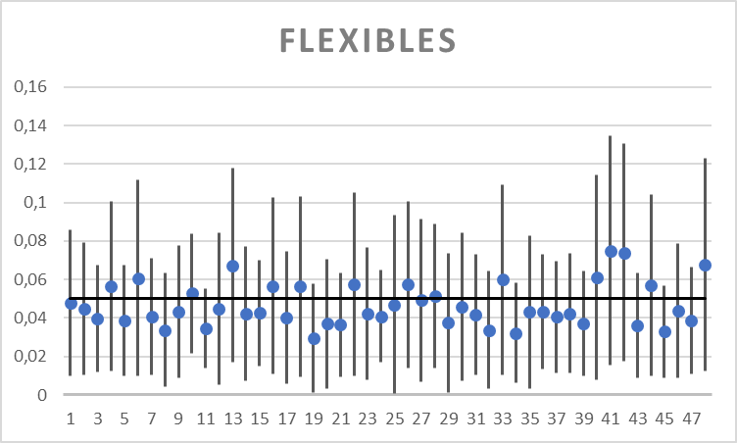
2 | ALDEMAR TRUJILLO | 0.010581631174 | 0.079117242344 | 0.015488285802 | 0.067478812792
3 | ALEXANDER HERNANDEZ | 0.011754046718 | 0.067318606749 | 0.021339404543 | 0.050131485535
4 | ANA LUCIA MINA | 0.012428363815 | 0.10037325115 | 0.025405554787 | 0.07316826426
5 | ARMANDO GOMEZ | 0.010020640545 | 0.06754595332 | 0.018614109754 | 0.049055701752
6 | CARMELO MOSQUERA | 0.010000451059 | 0.11155978397 | 0.024115532445 | 0.079865880475
7 | CIBARY LUCUMY | 0.010466577969 | 0.071052604366 | 0.019928097326 | 0.053390765979
8 | ELSA MEZU | 0.0042810853174 | 0.063201112316 | 0.01449939041 | 0.046556371699
9 | ESCUELA VERDE | 0.0088405081358 | 0.077382290388 | 0.0169968025 | 0.058949648823
10 | FABIOLA USURIAGA | 0.021802650334 | 0.083753696225 | 0.042465822272 | 0.054324485197
11 | FLORELIA QUINTERO | 0.013798118951 | 0.055245988168 | 0.027855731347 | 0.034652583497
12 | FUNDESIA CASA | 0.005503385333 | 0.084120639178 | 0.012528171559 | 0.064903409075
13 | GIOVANI ROCHA | 0.016969719322 | 0.1178902878 | 0.022653342394 | 0.10502449497
14 | HECTOR FABIO CORREA | 0.0072068855357 | 0.077327671071 | 0.015992626734 | 0.063574655205
15 | HECTOR FABIO MORENO | 0.015064898375 | 0.06996780785 | 0.019582873302 | 0.060054134381
16 | HERMES BELTRAN | 0.010997091197 | 0.10238673743 | 0.0194437836 | 0.087463724666
17 | HUBER VASQUEZ | 0.0058420455288 | 0.074432235632 | 0.017402273977 | 0.056350813647
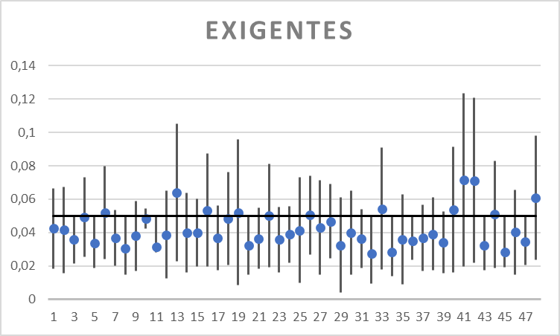
18 | IDALIA NAZARITH | 0.0093460181046 | 0.10313654795 | 0.020512659653 | 0.076330936166
19 | ISMELDA BALANTA | 0.0013265827355 | 0.057705555294 | 0.0083392021204 | 0.095607521932
20 | JIMENA VILLEGAS | 0.003402725053 | 0.070544154668 | 0.014631815169 | 0.049641027899
21 | JOSE HARVI BASAN | 0.0094870021381 | 0.063575892664 | 0.018071113181 | 0.054751367705
22 | LEYDI HELENA BALANTA | 0.0099824077604 | 0.10493368404 | 0.019362577137 | 0.080971522858
23 | LUEINER ADIELA | 0.0079580120087 | 0.076702967403 | 0.015933966831 | 0.055376442175
24 | LUIS HERNAN BRAND | 0.016867875816 | 0.064783418225 | 0.021819024574 | 0.055897816608
25 | LUIS OBEIMAR MINA | 0.00062849933142 | 0.093306419175 | 0.0097609709574 | 0.073096590805
26 | LUZ DARY MINA | 0.014220173564 | 0.10067736646 | 0.026828883817 | 0.074186838651
27 | LUZ DARY NIETO | 0.0070955613626 | 0.091460393991 | 0.014545521518 | 0.071445980706
28 | LUZ DARY ORTIZ | 0.014035753845 | 0.089076258183 | 0.024372543362 | 0.068977307188
29 | MANAEM LUCUMI | 0.0014979976844 | 0.073365474637 | 0.0040472318071 | 0.060845626425
30 | MANUEL CHATE | 0.0071155165318 | 0.084062077259 | 0.014586274343 | 0.064857754252
31 | MARIA ANGELA TUQUERREZ | 0.010466787872 | 0.072837734257 | 0.01888211081 | 0.053986217275
32 | MARIA BRISEIDA VIDAL | 0.0030867700627 | 0.064569622773 | 0.0093183749251 | 0.045358889204
33 | MARIA HELENA ESCOBAR y RODRIGO MEJIA | 0.01059529937 | 0.10933469278 | 0.017782747634 | 0.090938570774
34 | MARIA INES LUCUMI | 0.0065731689076 | 0.058032760806 | 0.013647336399 | 0.042589900694
35 | MARIA JANETH CHICUE | 0.0034699745083 | 0.082622259619 | 0.0090786124867 | 0.062894482434
36 | MARISELA VALENCIA | 0.013236475205 | 0.073021956894 | 0.023542555231 | 0.046574956178
37 | NELCY LUCUMI | 0.011334534237 | 0.069639356455 | 0.016988720462 | 0.056797412622
38 | NORA MELVY MEJIA | 0.011344729592 | 0.073593805483 | 0.017368542718 | 0.060850251609
39 | NORFY VELASCO | 0.01008550292 | 0.064532134057 | 0.015697641157 | 0.052772924701
40 | NUBIA USSA | 0.0079580120087 | 0.11411080486 | 0.015933966831 | 0.091452882234
41 | PEDRO JULIAN SALINAS | 0.015331462364 | 0.13482718113 | 0.019738379126 | 0.12362510478
42 | RAMIRO MORENO | 0.017600948455 | 0.13037483261 | 0.021714556779 | 0.12065692298
43 | RIGOBERTO LUCUMI | 0.0091343993355 | 0.063575892664 | 0.017402273977 | 0.046880919493
44 | RONALD TRUJILLO | 0.010020640545 | 0.10435570418 | 0.018614109754 | 0.083027114079
45 | ROSA E MINOTTA | 0.0088259638969 | 0.056899429082 | 0.019377337633 | 0.037614089485
46 | RUBIELA BALANTA | 0.0091304019438 | 0.078642413599 | 0.014858957604 | 0.065692966788
47 | RUFINA MANCILLA | 0.011112430356 | 0.066668813796 | 0.020474878539 | 0.048301445094
48 | SORAIDA ESCOBAR | 0.01238961339 | 0.12289871588 | 0.023780909164 | 0.098112121407

Intervalos Generados
Código | Productor | CICLO 1 |  | CICLO 2 |  | CICLO 3 |  | CICLO 4 |  | CICLO 5 |  | CICLO 6 |  | CICLO 7 |  | CICLO 8 |  | INTERVALO FLEXIBLE |  | INTERVALO EXIGENTE |  | CENTRO FLE. | CENTRO EXI.
1 | ALBEIRO HERNANDEZ | 0.022110572409 | 0.11175505863 | 0.0077040372689 | 0.086362867946 | 0.031486223189 | 0.13800354017 | 0.019145060553 | 0.11482549754 | 0.043770383263 | 0.15761080191 | 0.046172463123 | 0.15506497353 | 0.050516420894 | 0.15944240893 | 0.013789393976 | 0.10570198502 | 0.0077040372689 | 0.15944240893 | 0.050516420894 | 0.086362867946 | 0.083573223098 | 0.06843964442
2 | ALDEMAR TRUJILLO |  |  |  |  |  |  |  |  |  |  |  |  |  |  |  |  | 0 | 0 | 0 | 0 | 0 | 0
3 | ALEXANDER HERNANDEZ |  |  |  |  |  |  |  |  |  |  |  |  |  |  |  |  | 0 | 0 | 0 | 0 | 0 | 0
4 | ANA LUCIA MINA |  |  |  |  |  |  |  |  |  |  |  |  |  |  |  |  | 0 | 0 | 0 | 0 | 0 | 0
5 | ARMANDO GOMEZ |  |  |  |  |  |  |  |  |  |  |  |  |  |  |  |  | 0 | 0 | 0 | 0 | 0 | 0
6 | CARMELO MOSQUERA |  |  |  |  |  |  |  |  |  |  |  |  |  |  |  |  | 0 | 0 | 0 | 0 | 0 | 0
7 | CIBARY LUCUMY |  |  |  |  |  |  |  |  |  |  |  |  |  |  |  |  | 0 | 0 | 0 | 0 | 0 | 0
8 | ELSA MEZU |  |  |  |  |  |  |  |  |  |  |  |  |  |  |  |  | 0 | 0 | 0 | 0 | 0 | 0
9 | ESCUELA VERDE |  |  |  |  |  |  |  |  |  |  |  |  |  |  |  |  | 0 | 0 | 0 | 0 | 0 | 0
10 | FABIOLA USURIAGA |  |  |  |  |  |  |  |  |  |  |  |  |  |  |  |  | 0 | 0 | 0 | 0 | 0 | 0
11 | FLORELIA QUINTERO |  |  |  |  |  |  |  |  |  |  |  |  |  |  |  |  | 0 | 0 | 0 | 0 | 0 | 0
12 | FUNDESIA CASA |  |  |  |  |  |  |  |  |  |  |  |  |  |  |  |  | 0 | 0 | 0 | 0 | 0 | 0
13 | GIOVANI ROCHA |  |  |  |  |  |  |  |  |  |  |  |  |  |  |  |  | 0 | 0 | 0 | 0 | 0 | 0
14 | HECTOR FABIO CORREA |  |  |  |  |  |  |  |  |  |  |  |  |  |  |  |  | 0 | 0 | 0 | 0 | 0 | 0
15 | HECTOR FABIO MORENO |  |  |  |  |  |  |  |  |  |  |  |  |  |  |  |  | 0 | 0 | 0 | 0 | 0 | 0
16 | HERMES BELTRAN |  |  |  |  |  |  |  |  |  |  |  |  |  |  |  |  | 0 | 0 | 0 | 0 | 0 | 0
17 | HUBER VASQUEZ |  |  |  |  |  |  |  |  |  |  |  |  |  |  |  |  | 0 | 0 | 0 | 0 | 0 | 0
18 | IDALIA NAZARITH |  |  |  |  |  |  |  |  |  |  |  |  |  |  |  |  | 0 | 0 | 0 | 0 | 0 | 0
19 | ISMELDA BALANTA |  |  |  |  |  |  |  |  |  |  |  |  |  |  |  |  | 0 | 0 | 0 | 0 | 0 | 0
20 | JIMENA VILLEGAS |  |  |  |  |  |  |  |  |  |  |  |  |  |  |  |  | 0 | 0 | 0 | 0 | 0 | 0
21 | JOSE HARVI BASAN |  |  |  |  |  |  |  |  |  |  |  |  |  |  |  |  | 0 | 0 | 0 | 0 | 0 | 0
22 | LEYDI HELENA BALANTA |  |  |  |  |  |  |  |  |  |  |  |  |  |  |  |  | 0 | 0 | 0 | 0 | 0 | 0
23 | LUEINER ADIELA |  |  |  |  |  |  |  |  |  |  |  |  |  |  |  |  | 0 | 0 | 0 | 0 | 0 | 0
24 | LUIS HERNAN BRAND |  |  |  |  |  |  |  |  |  |  |  |  |  |  |  |  | 0 | 0 | 0 | 0 | 0 | 0
25 | LUIS OBEIMAR MINA |  |  |  |  |  |  |  |  |  |  |  |  |  |  |  |  | 0 | 0 | 0 | 0 | 0 | 0
26 | LUZ DARY MINA |  |  |  |  |  |  |  |  |  |  |  |  |  |  |  |  | 0 | 0 | 0 | 0 | 0 | 0
27 | LUZ DARY NIETO |  |  |  |  |  |  |  |  |  |  |  |  |  |  |  |  | 0 | 0 | 0 | 0 | 0 | 0
28 | LUZ DARY ORTIZ |  |  |  |  |  |  |  |  |  |  |  |  |  |  |  |  | 0 | 0 | 0 | 0 | 0 | 0
29 | MANAEM LUCUMI |  |  |  |  |  |  |  |  |  |  |  |  |  |  |  |  | 0 | 0 | 0 | 0 | 0 | 0
30 | MANUEL CHATE |  |  |  |  |  |  |  |  |  |  |  |  |  |  |  |  | 0 | 0 | 0 | 0 | 0 | 0
31 | MARIA ANGELA TUQUERREZ |  |  |  |  |  |  |  |  |  |  |  |  |  |  |  |  | 0 | 0 | 0 | 0 | 0 | 0
32 | MARIA BRISEIDA VIDAL |  |  |  |  |  |  |  |  |  |  |  |  |  |  |  |  | 0 | 0 | 0 | 0 | 0 | 0
33 | MARIA HELENA ESCOBAR y RODRIGO MEJIA |  |  |  |  |  |  |  |  |  |  |  |  |  |  |  |  | 0 | 0 | 0 | 0 | 0 | 0
34 | MARIA INES LUCUMI |  |  |  |  |  |  |  |  |  |  |  |  |  |  |  |  | 0 | 0 | 0 | 0 | 0 | 0
35 | MARIA JANETH CHICUE |  |  |  |  |  |  |  |  |  |  |  |  |  |  |  |  | 0 | 0 | 0 | 0 | 0 | 0
36 | MARISELA VALENCIA |  |  |  |  |  |  |  |  |  |  |  |  |  |  |  |  | 0 | 0 | 0 | 0 | 0 | 0
37 | NELCY LUCUMI |  |  |  |  |  |  |  |  |  |  |  |  |  |  |  |  | 0 | 0 | 0 | 0 | 0 | 0
38 | NORA MELVY MEJIA |  |  |  |  |  |  |  |  |  |  |  |  |  |  |  |  | 0 | 0 | 0 | 0 | 0 | 0
39 | NORFY VELASCO |  |  |  |  |  |  |  |  |  |  |  |  |  |  |  |  | 0 | 0 | 0 | 0 | 0 | 0
40 | NUBIA USSA |  |  |  |  |  |  |  |  |  |  |  |  |  |  |  |  | 0 | 0 | 0 | 0 | 0 | 0
41 | PEDRO JULIAN SALINAS |  |  |  |  |  |  |  |  |  |  |  |  |  |  |  |  | 0 | 0 | 0 | 0 | 0 | 0
42 | RAMIRO MORENO |  |  |  |  |  |  |  |  |  |  |  |  |  |  |  |  | 0 | 0 | 0 | 0 | 0 | 0
43 | RIGOBERTO LUCUMI |  |  |  |  |  |  |  |  |  |  |  |  |  |  |  |  | 0 | 0 | 0 | 0 | 0 | 0
44 | RONALD TRUJILLO |  |  |  |  |  |  |  |  |  |  |  |  |  |  |  |  | 0 | 0 | 0 | 0 | 0 | 0
45 | ROSA E MINOTTA |  |  |  |  |  |  |  |  |  |  |  |  |  |  |  |  | 0 | 0 | 0 | 0 | 0 | 0
46 | RUBIELA BALANTA |  |  |  |  |  |  |  |  |  |  |  |  |  |  |  |  | 0 | 0 | 0 | 0 | 0 | 0
47 | RUFINA MANCILLA |  |  |  |  |  |  |  |  |  |  |  |  |  |  |  |  | 0 | 0 | 0 | 0 | 0 | 0
48 | SORAIDA ESCOBAR |  |  |  |  |  |  |  |  |  |  |  |  |  |  |  |  | 0 | 0 | 0 | 0 | 0 | 0

INTERVALOS EXIGENTES
INTERVALOS FLEXIBLES

